考え方
テスト設計
『機能』（何ができるか、どう動くか）と『観点』（切り口、着眼点、発想）の『組み合わせ』をすること
【入力条件】→【処理】→【出力結果】を確認する
テストのポイント ； 初期画面の表示内容、入力内容に対する結果、画面遷移

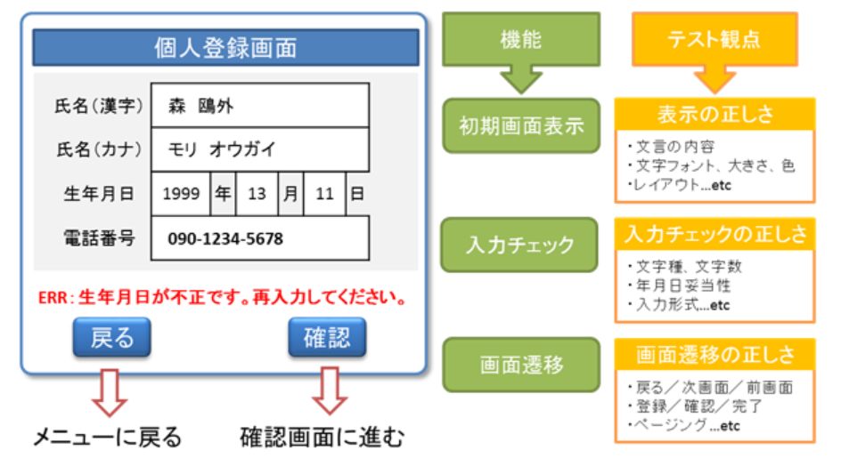
例

 | 表示内容、レイアウト

 | 入力内容

 | 遷移先

（サンプル）ログイン
テスト仕様書・報告書

システム名 |  |  |  | 画面名 | ログイン |  | 作成者 |  |  | 作成日 |  | 2023/99/99
 |  |  |  |  |  |  | 更新者 |  |  | 更新日

No | 分類 | 内容 | テスト方法 |  |  | テスト結果 |  | 実施者 | 実施日 | 結果 | 修正報告 |  | 確認日
1 | ログイン | 画面表示 | 以下のURLにアクセスする http://localhost:8080/xxxx/login |  |  | ログイン画面が表示されること レイアウトが画面設計書(G01)と同じであること |  |  |  | 〇
2 | ログイン | ログイン成功 | 正しいデータを入力する テストデータ１ ユーザーID：********** パスワード：********* |  |  | トップ画面に遷移すること |  |  |  | 〇
3 | ログイン | ログインエラー | 全てのエラーパターンを試す テスト1 ＩＤ・PW未入力、片方未入力 テスト2 ＩＤ誤り テスト3 PW誤り テスト4 ID/PW誤り |  |  | ログインに失敗し、ログイン画面が表示され該当箇所に指定したエラーメッセージ 「○○○○」が赤字で表示される |  |  |  | × テスト3
想定している表示結果
正しい＝テスト結果と同じ 〇
誤り＝テスト結果と異なる ×
どのテストデータあるいは
テストパターンかを書く
修正日と修正者名

